جدول
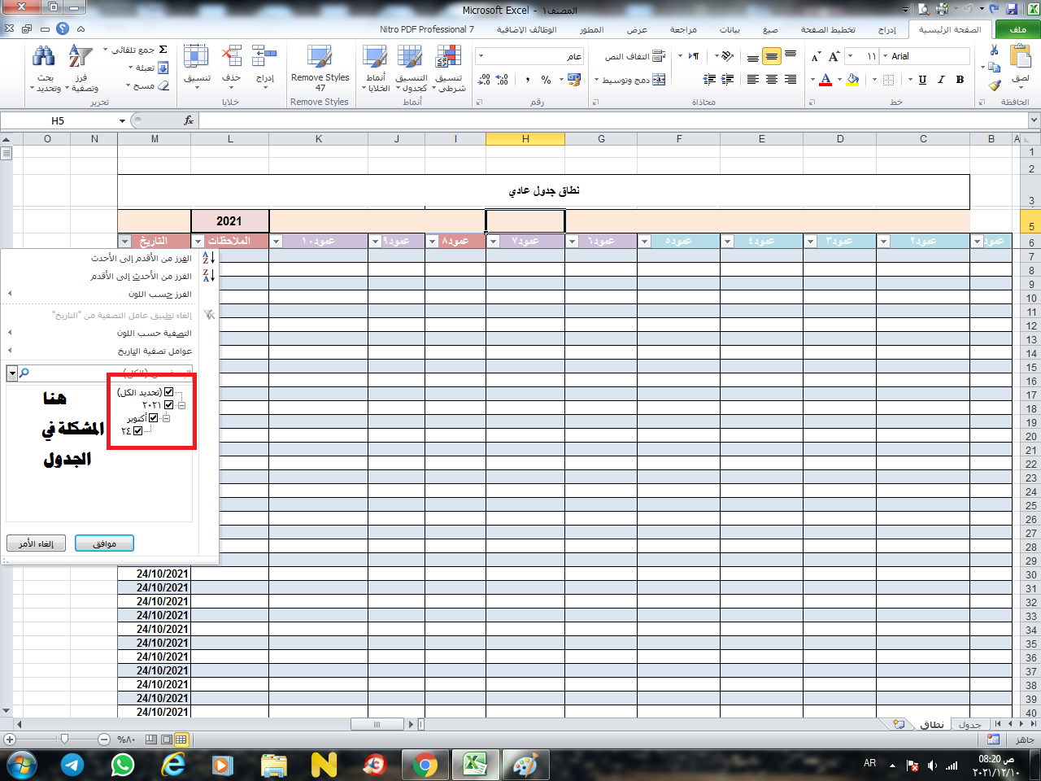
 | جدول

 |  |  |  |  |  |  |  |  |  | 2021
عمود1 | عمود2 | عمود3 | عمود4 | عمود5 | عمود6 | عمود7 | عمود8 | عمود9 | عمود10 | الملاحظات | التاريخ
 |  |  |  |  |  |  |  |  |  |  | 2021-10-24
السلام عليكم ورحمة الله وبركاته
الاساتذة الكرام هذان جدولان احدهما جدول والاخر جدول عادي عند استخدام فرز او تصفية بين تاريخين في ورقة جدول تظهر كافة التفاصيل من سنة وشهر ويوم ومنها اقوم بالتصفية المطلوبة بين تاريخين اما اذا كان جدول عادي ( نطاق) لاتظهر جميع السنوات والاشهر والسنة كيف معالجة الخلل في الجدول العادي بحيث تظهر جميع التواريخ المطلوبة لغرص فرزها وتصفيتها من السهم في عمود التاريخ.
ولكم وافر احترامي
 |  |  |  |  |  |  |  |  |  |  | 2021-10-24
 |  |  |  |  |  |  |  |  |  |  | 2021-10-24
 |  |  |  |  |  |  |  |  |  |  | 2021-10-24
 |  |  |  |  |  |  |  |  |  |  | 2021-10-24
 |  |  |  |  |  |  |  |  |  |  | 2021-10-24

 |  |  |  |  |  |  |  |  |  |  | 2021-10-24
 |  |  |  |  |  |  |  |  |  |  | 2021-10-24
 |  |  |  |  |  |  |  |  |  |  | 2021-10-24
 |  |  |  |  |  |  |  |  |  |  | 2021-10-24
 |  |  |  |  |  |  |  |  |  |  | 2021-10-24
 |  |  |  |  |  |  |  |  |  |  | 2021-10-24
 |  |  |  |  |  |  |  |  |  |  | 2021-10-24
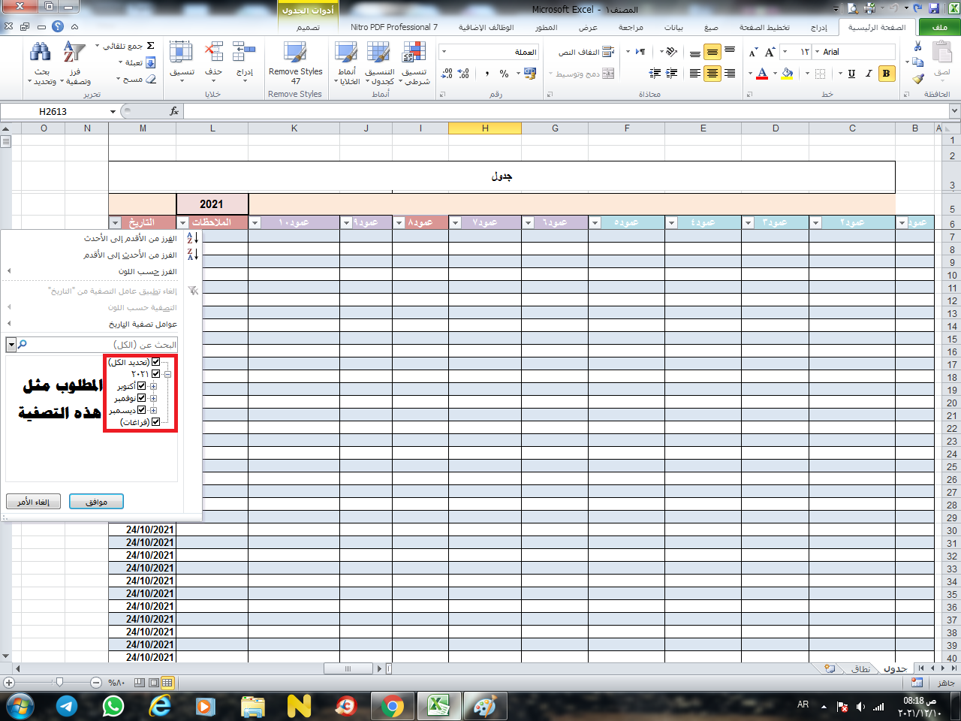
 |  |  |  |  |  |  |  |  |  |  | 2021-10-24
 |  |  |  |  |  |  |  |  |  |  | 2021-10-24
 |  |  |  |  |  |  |  |  |  |  | 2021-10-24
 |  |  |  |  |  |  |  |  |  |  | 2021-10-24
 |  |  |  |  |  |  |  |  |  |  | 2021-10-24
 |  |  |  |  |  |  |  |  |  |  | 2021-10-24
 |  |  |  |  |  |  |  |  |  |  | 2021-10-24
 |  |  |  |  |  |  |  |  |  |  | 2021-10-24
 |  |  |  |  |  |  |  |  |  |  | 2021-10-24
 |  |  |  |  |  |  |  |  |  |  | 2021-10-24
 |  |  |  |  |  |  |  |  |  |  | 2021-10-24
 |  |  |  |  |  |  |  |  |  |  | 2021-10-24
 |  |  |  |  |  |  |  |  |  |  | 2021-10-24
 |  |  |  |  |  |  |  |  |  |  | 2021-10-24
 |  |  |  |  |  |  |  |  |  |  | 2021-10-24
 |  |  |  |  |  |  |  |  |  |  | 2021-10-24
 |  |  |  |  |  |  |  |  |  |  | 2021-10-24
 |  |  |  |  |  |  |  |  |  |  | 2021-10-24
 |  |  |  |  |  |  |  |  |  |  | 2021-10-24
 |  |  |  |  |  |  |  |  |  |  | 2021-10-24
 |  |  |  |  |  |  |  |  |  |  | 2021-10-24
 |  |  |  |  |  |  |  |  |  |  | 2021-10-24
 |  |  |  |  |  |  |  |  |  |  | 2021-10-24
 |  |  |  |  |  |  |  |  |  |  | 2021-10-24
 |  |  |  |  |  |  |  |  |  |  | 2021-10-24
 |  |  |  |  |  |  |  |  |  |  | 2021-10-24
 |  |  |  |  |  |  |  |  |  |  | 2021-10-24
 |  |  |  |  |  |  |  |  |  |  | 2021-10-24
 |  |  |  |  |  |  |  |  |  |  | 2021-10-24
 |  |  |  |  |  |  |  |  |  |  | 2021-10-24
 |  |  |  |  |  |  |  |  |  |  | 2021-10-24
 |  |  |  |  |  |  |  |  |  |  | 2021-10-24
 |  |  |  |  |  |  |  |  |  |  | 2021-10-24
 |  |  |  |  |  |  |  |  |  |  | 2021-10-24
 |  |  |  |  |  |  |  |  |  |  | 2021-10-24
 |  |  |  |  |  |  |  |  |  |  | 2021-10-24
 |  |  |  |  |  |  |  |  |  |  | 2021-10-24
 |  |  |  |  |  |  |  |  |  |  | 2021-10-24
 |  |  |  |  |  |  |  |  |  |  | 2021-10-24
 |  |  |  |  |  |  |  |  |  |  | 2021-10-24
 |  |  |  |  |  |  |  |  |  |  | 2021-10-24
 |  |  |  |  |  |  |  |  |  |  | 2021-10-24
 |  |  |  |  |  |  |  |  |  |  | 2021-10-24
 |  |  |  |  |  |  |  |  |  |  | 2021-10-24

 |  |  |  |  |  |  |  |  |  |  | 2021-10-24
 |  |  |  |  |  |  |  |  |  |  | 2021-10-24
 |  |  |  |  |  |  |  |  |  |  | 2021-10-24
 |  |  |  |  |  |  |  |  |  |  | 2021-10-24
 |  |  |  |  |  |  |  |  |  |  | 2021-10-24
 |  |  |  |  |  |  |  |  |  |  | 2021-10-24
 |  |  |  |  |  |  |  |  |  |  | 2021-10-24
 |  |  |  |  |  |  |  |  |  |  | 2021-10-24
 |  |  |  |  |  |  |  |  |  |  | 2021-10-24

 |  |  |  |  |  |  |  |  |  |  | 2021-10-24
 |  |  |  |  |  |  |  |  |  |  | 2021-10-24
 |  |  |  |  |  |  |  |  |  |  | 2021-10-24
 |  |  |  |  |  |  |  |  |  |  | 2021-10-24
 |  |  |  |  |  |  |  |  |  |  | 2021-10-24
 |  |  |  |  |  |  |  |  |  |  | 2021-10-24
 |  |  |  |  |  |  |  |  |  |  | 2021-10-24

 |  |  |  |  |  |  |  |  |  |  | 2021-10-24
 |  |  |  |  |  |  |  |  |  |  | 2021-10-24
 |  |  |  |  |  |  |  |  |  |  | 2021-10-24
 |  |  |  |  |  |  |  |  |  |  | 2021-10-24
 |  |  |  |  |  |  |  |  |  |  | 2021-10-24
 |  |  |  |  |  |  |  |  |  |  | 2021-10-24
 |  |  |  |  |  |  |  |  |  |  | 2021-10-24
 |  |  |  |  |  |  |  |  |  |  | 2021-10-24
 |  |  |  |  |  |  |  |  |  |  | 2021-10-24
 |  |  |  |  |  |  |  |  |  |  | 2021-10-24
 |  |  |  |  |  |  |  |  |  |  | 2021-10-24
 |  |  |  |  |  |  |  |  |  |  | 2021-10-24
 |  |  |  |  |  |  |  |  |  |  | 2021-10-24
 |  |  |  |  |  |  |  |  |  |  | 2021-10-24
 |  |  |  |  |  |  |  |  |  |  | 2021-10-24
 |  |  |  |  |  |  |  |  |  |  | 2021-10-24
 |  |  |  |  |  |  |  |  |  |  | 2021-10-24
 |  |  |  |  |  |  |  |  |  |  | 2021-10-24
 |  |  |  |  |  |  |  |  |  |  | 2021-10-24
 |  |  |  |  |  |  |  |  |  |  | 2021-10-24
 |  |  |  |  |  |  |  |  |  |  | 2021-10-24
 |  |  |  |  |  |  |  |  |  |  | 2021-10-24
 |  |  |  |  |  |  |  |  |  |  | 2021-10-24
 |  |  |  |  |  |  |  |  |  |  | 2021-10-24
 |  |  |  |  |  |  |  |  |  |  | 2021-10-24
 |  |  |  |  |  |  |  |  |  |  | 2021-10-24
 |  |  |  |  |  |  |  |  |  |  | 2021-10-24
 |  |  |  |  |  |  |  |  |  |  | 2021-10-24
 |  |  |  |  |  |  |  |  |  |  | 2021-10-24
 |  |  |  |  |  |  |  |  |  |  | 2021-10-24
 |  |  |  |  |  |  |  |  |  |  | 2021-10-24
 |  |  |  |  |  |  |  |  |  |  | 2021-10-24
 |  |  |  |  |  |  |  |  |  |  | 2021-10-24
 |  |  |  |  |  |  |  |  |  |  | 2021-10-24
 |  |  |  |  |  |  |  |  |  |  | 2021-10-24
 |  |  |  |  |  |  |  |  |  |  | 2021-10-24
 |  |  |  |  |  |  |  |  |  |  | 2021-10-24
 |  |  |  |  |  |  |  |  |  |  | 2021-10-24
 |  |  |  |  |  |  |  |  |  |  | 2021-10-24
 |  |  |  |  |  |  |  |  |  |  | 2021-10-24
 |  |  |  |  |  |  |  |  |  |  | 2021-10-24
 |  |  |  |  |  |  |  |  |  |  | 2021-10-24
 |  |  |  |  |  |  |  |  |  |  | 2021-10-24
 |  |  |  |  |  |  |  |  |  |  | 2021-10-24
 |  |  |  |  |  |  |  |  |  |  | 2021-10-24
 |  |  |  |  |  |  |  |  |  |  | 2021-10-24
 |  |  |  |  |  |  |  |  |  |  | 2021-10-24
 |  |  |  |  |  |  |  |  |  |  | 2021-10-24
 |  |  |  |  |  |  |  |  |  |  | 2021-10-24
 |  |  |  |  |  |  |  |  |  |  | 2021-10-24
 |  |  |  |  |  |  |  |  |  |  | 2021-10-30
 |  |  |  |  |  |  |  |  |  |  | 2021-10-30
 |  |  |  |  |  |  |  |  |  |  | 2021-10-30
 |  |  |  |  |  |  |  |  |  |  | 2021-10-30
 |  |  |  |  |  |  |  |  |  |  | 2021-10-30
 |  |  |  |  |  |  |  |  |  |  | 2021-10-30
 |  |  |  |  |  |  |  |  |  |  | 2021-10-30
 |  |  |  |  |  |  |  |  |  |  | 2021-10-30
 |  |  |  |  |  |  |  |  |  |  | 2021-10-30
 |  |  |  |  |  |  |  |  |  |  | 2021-10-30
 |  |  |  |  |  |  |  |  |  |  | 2021-10-30
 |  |  |  |  |  |  |  |  |  |  | 2021-10-30
 |  |  |  |  |  |  |  |  |  |  | 2021-10-30
 |  |  |  |  |  |  |  |  |  |  | 2021-10-30
 |  |  |  |  |  |  |  |  |  |  | 2021-10-30
 |  |  |  |  |  |  |  |  |  |  | 2021-10-30
 |  |  |  |  |  |  |  |  |  |  | 2021-10-30
 |  |  |  |  |  |  |  |  |  |  | 2021-10-30
 |  |  |  |  |  |  |  |  |  |  | 2021-10-30
 |  |  |  |  |  |  |  |  |  |  | 2021-10-30
 |  |  |  |  |  |  |  |  |  |  | 2021-10-30
 |  |  |  |  |  |  |  |  |  |  | 2021-10-30
 |  |  |  |  |  |  |  |  |  |  | 2021-10-30
 |  |  |  |  |  |  |  |  |  |  | 2021-10-30
 |  |  |  |  |  |  |  |  |  |  | 2021-10-30
 |  |  |  |  |  |  |  |  |  |  | 2021-10-30
 |  |  |  |  |  |  |  |  |  |  | 2021-10-30
 |  |  |  |  |  |  |  |  |  |  | 2021-10-30
 |  |  |  |  |  |  |  |  |  |  | 2021-10-30
 |  |  |  |  |  |  |  |  |  |  | 2021-10-30
 |  |  |  |  |  |  |  |  |  |  | 2021-10-30
 |  |  |  |  |  |  |  |  |  |  | 2021-10-30
 |  |  |  |  |  |  |  |  |  |  | 2021-10-30
 |  |  |  |  |  |  |  |  |  |  | 2021-10-30
 |  |  |  |  |  |  |  |  |  |  | 2021-10-30
 |  |  |  |  |  |  |  |  |  |  | 2021-10-30
 |  |  |  |  |  |  |  |  |  |  | 2021-10-30
 |  |  |  |  |  |  |  |  |  |  | 2021-10-30
 |  |  |  |  |  |  |  |  |  |  | 2021-10-30
 |  |  |  |  |  |  |  |  |  |  | 2021-10-30
 |  |  |  |  |  |  |  |  |  |  | 2021-10-30
 |  |  |  |  |  |  |  |  |  |  | 2021-10-30
 |  |  |  |  |  |  |  |  |  |  | 2021-10-30
 |  |  |  |  |  |  |  |  |  |  | 2021-10-30
 |  |  |  |  |  |  |  |  |  |  | 2021-10-30
 |  |  |  |  |  |  |  |  |  |  | 2021-10-30
 |  |  |  |  |  |  |  |  |  |  | 2021-10-30
 |  |  |  |  |  |  |  |  |  |  | 2021-10-30
 |  |  |  |  |  |  |  |  |  |  | 2021-10-30
 |  |  |  |  |  |  |  |  |  |  | 2021-10-30
 |  |  |  |  |  |  |  |  |  |  | 2021-10-30
 |  |  |  |  |  |  |  |  |  |  | 2021-10-30
 |  |  |  |  |  |  |  |  |  |  | 2021-10-30
 |  |  |  |  |  |  |  |  |  |  | 2021-10-30
 |  |  |  |  |  |  |  |  |  |  | 2021-10-30
 |  |  |  |  |  |  |  |  |  |  | 2021-10-30
 |  |  |  |  |  |  |  |  |  |  | 2021-10-30
 |  |  |  |  |  |  |  |  |  |  | 2021-10-30
 |  |  |  |  |  |  |  |  |  |  | 2021-10-30
 |  |  |  |  |  |  |  |  |  |  | 2021-10-30
 |  |  |  |  |  |  |  |  |  |  | 2021-10-30
 |  |  |  |  |  |  |  |  |  |  | 2021-10-30
 |  |  |  |  |  |  |  |  |  |  | 2021-10-30
 |  |  |  |  |  |  |  |  |  |  | 2021-10-30
 |  |  |  |  |  |  |  |  |  |  | 2021-10-30
 |  |  |  |  |  |  |  |  |  |  | 2021-10-30
 |  |  |  |  |  |  |  |  |  |  | 2021-10-30
 |  |  |  |  |  |  |  |  |  |  | 2021-10-30
 |  |  |  |  |  |  |  |  |  |  | 2021-10-30
 |  |  |  |  |  |  |  |  |  |  | 2021-10-30
 |  |  |  |  |  |  |  |  |  |  | 2021-10-30
 |  |  |  |  |  |  |  |  |  |  | 2021-10-30
 |  |  |  |  |  |  |  |  |  |  | 2021-10-30
 |  |  |  |  |  |  |  |  |  |  | 2021-10-30
 |  |  |  |  |  |  |  |  |  |  | 2021-10-30
 |  |  |  |  |  |  |  |  |  |  | 2021-10-30
 |  |  |  |  |  |  |  |  |  |  | 2021-10-30
 |  |  |  |  |  |  |  |  |  |  | 2021-10-30
 |  |  |  |  |  |  |  |  |  |  | 2021-10-30
 |  |  |  |  |  |  |  |  |  |  | 2021-10-30
 |  |  |  |  |  |  |  |  |  |  | 2021-10-30
 |  |  |  |  |  |  |  |  |  |  | 2021-10-30
 |  |  |  |  |  |  |  |  |  |  | 2021-10-30
 |  |  |  |  |  |  |  |  |  |  | 2021-10-30
 |  |  |  |  |  |  |  |  |  |  | 2021-10-30
 |  |  |  |  |  |  |  |  |  |  | 2021-10-30
 |  |  |  |  |  |  |  |  |  |  | 2021-10-30
 |  |  |  |  |  |  |  |  |  |  | 2021-10-30
 |  |  |  |  |  |  |  |  |  |  | 2021-10-30
 |  |  |  |  |  |  |  |  |  |  | 2021-10-30
 |  |  |  |  |  |  |  |  |  |  | 2021-10-30
 |  |  |  |  |  |  |  |  |  |  | 2021-10-30
 |  |  |  |  |  |  |  |  |  |  | 2021-10-30
 |  |  |  |  |  |  |  |  |  |  | 2021-10-30
 |  |  |  |  |  |  |  |  |  |  | 2021-10-30
 |  |  |  |  |  |  |  |  |  |  | 2021-10-30
 |  |  |  |  |  |  |  |  |  |  | 2021-10-30
 |  |  |  |  |  |  |  |  |  |  | 2021-10-30
 |  |  |  |  |  |  |  |  |  |  | 2021-10-30
 |  |  |  |  |  |  |  |  |  |  | 2021-10-30
 |  |  |  |  |  |  |  |  |  |  | 2021-10-30
 |  |  |  |  |  |  |  |  |  |  | 2021-10-30
 |  |  |  |  |  |  |  |  |  |  | 2021-10-30
 |  |  |  |  |  |  |  |  |  |  | 2021-10-30
 |  |  |  |  |  |  |  |  |  |  | 2021-10-30
 |  |  |  |  |  |  |  |  |  |  | 2021-10-30
 |  |  |  |  |  |  |  |  |  |  | 2021-10-30
 |  |  |  |  |  |  |  |  |  |  | 2021-10-30
 |  |  |  |  |  |  |  |  |  |  | 2021-10-30
 |  |  |  |  |  |  |  |  |  |  | 2021-10-30
 |  |  |  |  |  |  |  |  |  |  | 2021-10-30
 |  |  |  |  |  |  |  |  |  |  | 2021-10-30
 |  |  |  |  |  |  |  |  |  |  | 2021-10-30
 |  |  |  |  |  |  |  |  |  |  | 2021-10-30
 |  |  |  |  |  |  |  |  |  |  | 2021-10-30
 |  |  |  |  |  |  |  |  |  |  | 2021-10-30
 |  |  |  |  |  |  |  |  |  |  | 2021-10-30
 |  |  |  |  |  |  |  |  |  |  | 2021-10-30
 |  |  |  |  |  |  |  |  |  |  | 2021-10-30
 |  |  |  |  |  |  |  |  |  |  | 2021-10-30
 |  |  |  |  |  |  |  |  |  |  | 2021-10-30
 |  |  |  |  |  |  |  |  |  |  | 2021-10-30
 |  |  |  |  |  |  |  |  |  |  | 2021-10-30
 |  |  |  |  |  |  |  |  |  |  | 2021-10-30
 |  |  |  |  |  |  |  |  |  |  | 2021-10-30
 |  |  |  |  |  |  |  |  |  |  | 2021-10-30
 |  |  |  |  |  |  |  |  |  |  | 2021-10-30
 |  |  |  |  |  |  |  |  |  |  | 2021-11-02
 |  |  |  |  |  |  |  |  |  |  | 2021-11-02
 |  |  |  |  |  |  |  |  |  |  | 2021-11-02
 |  |  |  |  |  |  |  |  |  |  | 2021-11-02
 |  |  |  |  |  |  |  |  |  |  | 2021-11-02
 |  |  |  |  |  |  |  |  |  |  | 2021-11-02
 |  |  |  |  |  |  |  |  |  |  | 2021-11-02
 |  |  |  |  |  |  |  |  |  |  | 2021-11-02
 |  |  |  |  |  |  |  |  |  |  | 2021-11-02
 |  |  |  |  |  |  |  |  |  |  | 2021-11-02
 |  |  |  |  |  |  |  |  |  |  | 2021-11-02
 |  |  |  |  |  |  |  |  |  |  | 2021-11-02
 |  |  |  |  |  |  |  |  |  |  | 2021-11-02
 |  |  |  |  |  |  |  |  |  |  | 2021-11-02
 |  |  |  |  |  |  |  |  |  |  | 2021-11-02
 |  |  |  |  |  |  |  |  |  |  | 2021-11-02
 |  |  |  |  |  |  |  |  |  |  | 2021-11-02
 |  |  |  |  |  |  |  |  |  |  | 2021-11-02
 |  |  |  |  |  |  |  |  |  |  | 2021-11-02
 |  |  |  |  |  |  |  |  |  |  | 2021-11-02
 |  |  |  |  |  |  |  |  |  |  | 2021-11-02
 |  |  |  |  |  |  |  |  |  |  | 2021-11-02
 |  |  |  |  |  |  |  |  |  |  | 2021-11-02
 |  |  |  |  |  |  |  |  |  |  | 2021-11-02
 |  |  |  |  |  |  |  |  |  |  | 2021-11-02
 |  |  |  |  |  |  |  |  |  |  | 2021-11-02
 |  |  |  |  |  |  |  |  |  |  | 2021-11-02
 |  |  |  |  |  |  |  |  |  |  | 2021-11-02
 |  |  |  |  |  |  |  |  |  |  | 2021-11-02
 |  |  |  |  |  |  |  |  |  |  | 2021-11-02
 |  |  |  |  |  |  |  |  |  |  | 2021-11-02
 |  |  |  |  |  |  |  |  |  |  | 2021-11-02
 |  |  |  |  |  |  |  |  |  |  | 2021-11-02
 |  |  |  |  |  |  |  |  |  |  | 2021-11-02
 |  |  |  |  |  |  |  |  |  |  | 2021-11-02
 |  |  |  |  |  |  |  |  |  |  | 2021-11-02
 |  |  |  |  |  |  |  |  |  |  | 2021-11-02
 |  |  |  |  |  |  |  |  |  |  | 2021-11-02
 |  |  |  |  |  |  |  |  |  |  | 2021-11-02
 |  |  |  |  |  |  |  |  |  |  | 2021-11-02
 |  |  |  |  |  |  |  |  |  |  | 2021-11-02
 |  |  |  |  |  |  |  |  |  |  | 2021-11-02
 |  |  |  |  |  |  |  |  |  |  | 2021-11-02
 |  |  |  |  |  |  |  |  |  |  | 2021-11-02
 |  |  |  |  |  |  |  |  |  |  | 2021-11-02
 |  |  |  |  |  |  |  |  |  |  | 2021-11-02
 |  |  |  |  |  |  |  |  |  |  | 2021-11-02
 |  |  |  |  |  |  |  |  |  |  | 2021-11-02
 |  |  |  |  |  |  |  |  |  |  | 2021-11-02
 |  |  |  |  |  |  |  |  |  |  | 2021-11-02
 |  |  |  |  |  |  |  |  |  |  | 2021-11-02
 |  |  |  |  |  |  |  |  |  |  | 2021-11-02
 |  |  |  |  |  |  |  |  |  |  | 2021-11-02
 |  |  |  |  |  |  |  |  |  |  | 2021-11-02
 |  |  |  |  |  |  |  |  |  |  | 2021-11-02
 |  |  |  |  |  |  |  |  |  |  | 2021-11-02
 |  |  |  |  |  |  |  |  |  |  | 2021-11-02
 |  |  |  |  |  |  |  |  |  |  | 2021-11-02
 |  |  |  |  |  |  |  |  |  |  | 2021-11-02
 |  |  |  |  |  |  |  |  |  |  | 2021-11-02
 |  |  |  |  |  |  |  |  |  |  | 2021-11-02

 |  |  |  |  |  |  |  |  |  |  | 2021-11-02
 |  |  |  |  |  |  |  |  |  |  | 2021-11-02
 |  |  |  |  |  |  |  |  |  |  | 2021-11-02
 |  |  |  |  |  |  |  |  |  |  | 2021-11-02
 |  |  |  |  |  |  |  |  |  |  | 2021-11-02
 |  |  |  |  |  |  |  |  |  |  | 2021-11-02
 |  |  |  |  |  |  |  |  |  |  | 2021-11-02
 |  |  |  |  |  |  |  |  |  |  | 2021-11-02
 |  |  |  |  |  |  |  |  |  |  | 2021-11-02
 |  |  |  |  |  |  |  |  |  |  | 2021-11-02

 |  |  |  |  |  |  |  |  |  |  | 2021-11-02
 |  |  |  |  |  |  |  |  |  |  | 2021-11-02
 |  |  |  |  |  |  |  |  |  |  | 2021-11-02
 |  |  |  |  |  |  |  |  |  |  | 2021-11-02
 |  |  |  |  |  |  |  |  |  |  | 2021-11-02
 |  |  |  |  |  |  |  |  |  |  | 2021-11-02
 |  |  |  |  |  |  |  |  |  |  | 2021-11-02
 |  |  |  |  |  |  |  |  |  |  | 2021-11-02
 |  |  |  |  |  |  |  |  |  |  | 2021-11-02
 |  |  |  |  |  |  |  |  |  |  | 2021-11-02
 |  |  |  |  |  |  |  |  |  |  | 2021-11-02
 |  |  |  |  |  |  |  |  |  |  | 2021-11-02
 |  |  |  |  |  |  |  |  |  |  | 2021-11-02
 |  |  |  |  |  |  |  |  |  |  | 2021-11-02
 |  |  |  |  |  |  |  |  |  |  | 2021-11-02
 |  |  |  |  |  |  |  |  |  |  | 2021-11-02
 |  |  |  |  |  |  |  |  |  |  | 2021-11-02
 |  |  |  |  |  |  |  |  |  |  | 2021-11-02
 |  |  |  |  |  |  |  |  |  |  | 2021-11-02
 |  |  |  |  |  |  |  |  |  |  | 2021-11-02
 |  |  |  |  |  |  |  |  |  |  | 2021-11-02
 |  |  |  |  |  |  |  |  |  |  | 2021-11-02
 |  |  |  |  |  |  |  |  |  |  | 2021-11-02
 |  |  |  |  |  |  |  |  |  |  | 2021-11-02
 |  |  |  |  |  |  |  |  |  |  | 2021-11-02
 |  |  |  |  |  |  |  |  |  |  | 2021-11-02
 |  |  |  |  |  |  |  |  |  |  | 2021-11-02
 |  |  |  |  |  |  |  |  |  |  | 2021-11-02
 |  |  |  |  |  |  |  |  |  |  | 2021-11-02
 |  |  |  |  |  |  |  |  |  |  | 2021-11-02
 |  |  |  |  |  |  |  |  |  |  | 2021-11-02
 |  |  |  |  |  |  |  |  |  |  | 2021-11-02
 |  |  |  |  |  |  |  |  |  |  | 2021-11-02
 |  |  |  |  |  |  |  |  |  |  | 2021-11-02
 |  |  |  |  |  |  |  |  |  |  | 2021-11-02
 |  |  |  |  |  |  |  |  |  |  | 2021-11-02
 |  |  |  |  |  |  |  |  |  |  | 2021-11-02
 |  |  |  |  |  |  |  |  |  |  | 2021-11-02
 |  |  |  |  |  |  |  |  |  |  | 2021-11-02
 |  |  |  |  |  |  |  |  |  |  | 2021-11-02
 |  |  |  |  |  |  |  |  |  |  | 2021-11-02
 |  |  |  |  |  |  |  |  |  |  | 2021-11-02
 |  |  |  |  |  |  |  |  |  |  | 2021-11-02
 |  |  |  |  |  |  |  |  |  |  | 2021-11-02
 |  |  |  |  |  |  |  |  |  |  | 2021-11-02
 |  |  |  |  |  |  |  |  |  |  | 2021-11-02
 |  |  |  |  |  |  |  |  |  |  | 2021-11-02
 |  |  |  |  |  |  |  |  |  |  | 2021-11-02
 |  |  |  |  |  |  |  |  |  |  | 2021-11-02
 |  |  |  |  |  |  |  |  |  |  | 2021-11-02
 |  |  |  |  |  |  |  |  |  |  | 2021-11-02
 |  |  |  |  |  |  |  |  |  |  | 2021-11-02
 |  |  |  |  |  |  |  |  |  |  | 2021-11-02
 |  |  |  |  |  |  |  |  |  |  | 2021-11-02
 |  |  |  |  |  |  |  |  |  |  | 2021-11-02
 |  |  |  |  |  |  |  |  |  |  | 2021-11-02
 |  |  |  |  |  |  |  |  |  |  | 2021-11-02
 |  |  |  |  |  |  |  |  |  |  | 2021-11-02
 |  |  |  |  |  |  |  |  |  |  | 2021-11-02
 |  |  |  |  |  |  |  |  |  |  | 2021-11-02
 |  |  |  |  |  |  |  |  |  |  | 2021-11-02
 |  |  |  |  |  |  |  |  |  |  | 2021-11-02
 |  |  |  |  |  |  |  |  |  |  | 2021-11-02
 |  |  |  |  |  |  |  |  |  |  | 2021-11-02
 |  |  |  |  |  |  |  |  |  |  | 2021-11-02
 |  |  |  |  |  |  |  |  |  |  | 2021-11-02
 |  |  |  |  |  |  |  |  |  |  | 2021-11-02
 |  |  |  |  |  |  |  |  |  |  | 2021-11-02
 |  |  |  |  |  |  |  |  |  |  | 2021-11-02
 |  |  |  |  |  |  |  |  |  |  | 2021-11-02
 |  |  |  |  |  |  |  |  |  |  | 2021-11-02
 |  |  |  |  |  |  |  |  |  |  | 2021-11-02
 |  |  |  |  |  |  |  |  |  |  | 2021-11-02
 |  |  |  |  |  |  |  |  |  |  | 2021-11-02
 |  |  |  |  |  |  |  |  |  |  | 2021-11-02
 |  |  |  |  |  |  |  |  |  |  | 2021-11-02
 |  |  |  |  |  |  |  |  |  |  | 2021-11-02
 |  |  |  |  |  |  |  |  |  |  | 2021-11-02
 |  |  |  |  |  |  |  |  |  |  | 2021-11-02
 |  |  |  |  |  |  |  |  |  |  | 2021-11-08
 |  |  |  |  |  |  |  |  |  |  | 2021-11-08
 |  |  |  |  |  |  |  |  |  |  | 2021-11-08
 |  |  |  |  |  |  |  |  |  |  | 2021-11-08
 |  |  |  |  |  |  |  |  |  |  | 2021-11-08
 |  |  |  |  |  |  |  |  |  |  | 2021-11-08
 |  |  |  |  |  |  |  |  |  |  | 2021-11-08
 |  |  |  |  |  |  |  |  |  |  | 2021-11-08
 |  |  |  |  |  |  |  |  |  |  | 2021-11-08
 |  |  |  |  |  |  |  |  |  |  | 2021-11-08
 |  |  |  |  |  |  |  |  |  |  | 2021-11-08
 |  |  |  |  |  |  |  |  |  |  | 2021-11-08
 |  |  |  |  |  |  |  |  |  |  | 2021-11-08
 |  |  |  |  |  |  |  |  |  |  | 2021-11-08
 |  |  |  |  |  |  |  |  |  |  | 2021-11-08
 |  |  |  |  |  |  |  |  |  |  | 2021-11-08
 |  |  |  |  |  |  |  |  |  |  | 2021-11-08
 |  |  |  |  |  |  |  |  |  |  | 2021-11-08
 |  |  |  |  |  |  |  |  |  |  | 2021-11-08
 |  |  |  |  |  |  |  |  |  |  | 2021-11-08
 |  |  |  |  |  |  |  |  |  |  | 2021-11-08
 |  |  |  |  |  |  |  |  |  |  | 2021-11-08
 |  |  |  |  |  |  |  |  |  |  | 2021-11-08
 |  |  |  |  |  |  |  |  |  |  | 2021-11-08
 |  |  |  |  |  |  |  |  |  |  | 2021-11-08
 |  |  |  |  |  |  |  |  |  |  | 2021-11-08
 |  |  |  |  |  |  |  |  |  |  | 2021-11-08
 |  |  |  |  |  |  |  |  |  |  | 2021-11-08
 |  |  |  |  |  |  |  |  |  |  | 2021-11-08
 |  |  |  |  |  |  |  |  |  |  | 2021-11-08
 |  |  |  |  |  |  |  |  |  |  | 2021-11-08
 |  |  |  |  |  |  |  |  |  |  | 2021-11-08
 |  |  |  |  |  |  |  |  |  |  | 2021-11-08
 |  |  |  |  |  |  |  |  |  |  | 2021-11-08
 |  |  |  |  |  |  |  |  |  |  | 2021-11-08
 |  |  |  |  |  |  |  |  |  |  | 2021-11-08
 |  |  |  |  |  |  |  |  |  |  | 2021-11-08
 |  |  |  |  |  |  |  |  |  |  | 2021-11-08
 |  |  |  |  |  |  |  |  |  |  | 2021-11-08
 |  |  |  |  |  |  |  |  |  |  | 2021-11-08
 |  |  |  |  |  |  |  |  |  |  | 2021-11-08
 |  |  |  |  |  |  |  |  |  |  | 2021-11-08
 |  |  |  |  |  |  |  |  |  |  | 2021-11-08
 |  |  |  |  |  |  |  |  |  |  | 2021-11-08
 |  |  |  |  |  |  |  |  |  |  | 2021-11-08
 |  |  |  |  |  |  |  |  |  |  | 2021-11-08
 |  |  |  |  |  |  |  |  |  |  | 2021-11-08
 |  |  |  |  |  |  |  |  |  |  | 2021-11-08
 |  |  |  |  |  |  |  |  |  |  | 2021-11-08
 |  |  |  |  |  |  |  |  |  |  | 2021-11-08
 |  |  |  |  |  |  |  |  |  |  | 2021-11-08
 |  |  |  |  |  |  |  |  |  |  | 2021-11-08
 |  |  |  |  |  |  |  |  |  |  | 2021-11-08
 |  |  |  |  |  |  |  |  |  |  | 2021-11-08
 |  |  |  |  |  |  |  |  |  |  | 2021-11-08
 |  |  |  |  |  |  |  |  |  |  | 2021-11-08
 |  |  |  |  |  |  |  |  |  |  | 2021-11-08
 |  |  |  |  |  |  |  |  |  |  | 2021-11-08
 |  |  |  |  |  |  |  |  |  |  | 2021-11-08
 |  |  |  |  |  |  |  |  |  |  | 2021-11-08
 |  |  |  |  |  |  |  |  |  |  | 2021-11-08
 |  |  |  |  |  |  |  |  |  |  | 2021-11-08
 |  |  |  |  |  |  |  |  |  |  | 2021-11-08
 |  |  |  |  |  |  |  |  |  |  | 2021-11-08
 |  |  |  |  |  |  |  |  |  |  | 2021-11-08
 |  |  |  |  |  |  |  |  |  |  | 2021-11-08
 |  |  |  |  |  |  |  |  |  |  | 2021-11-08
 |  |  |  |  |  |  |  |  |  |  | 2021-11-08
 |  |  |  |  |  |  |  |  |  |  | 2021-11-08
 |  |  |  |  |  |  |  |  |  |  | 2021-11-08
 |  |  |  |  |  |  |  |  |  |  | 2021-11-08
 |  |  |  |  |  |  |  |  |  |  | 2021-11-08
 |  |  |  |  |  |  |  |  |  |  | 2021-11-08
 |  |  |  |  |  |  |  |  |  |  | 2021-11-08
 |  |  |  |  |  |  |  |  |  |  | 2021-11-08
 |  |  |  |  |  |  |  |  |  |  | 2021-11-08
 |  |  |  |  |  |  |  |  |  |  | 2021-11-08
 |  |  |  |  |  |  |  |  |  |  | 2021-11-08
 |  |  |  |  |  |  |  |  |  |  | 2021-11-08
 |  |  |  |  |  |  |  |  |  |  | 2021-11-08
 |  |  |  |  |  |  |  |  |  |  | 2021-11-08
 |  |  |  |  |  |  |  |  |  |  | 2021-11-08
 |  |  |  |  |  |  |  |  |  |  | 2021-11-08
 |  |  |  |  |  |  |  |  |  |  | 2021-11-08
 |  |  |  |  |  |  |  |  |  |  | 2021-11-08
 |  |  |  |  |  |  |  |  |  |  | 2021-11-08
 |  |  |  |  |  |  |  |  |  |  | 2021-11-08
 |  |  |  |  |  |  |  |  |  |  | 2021-11-08
 |  |  |  |  |  |  |  |  |  |  | 2021-11-08
 |  |  |  |  |  |  |  |  |  |  | 2021-11-08
 |  |  |  |  |  |  |  |  |  |  | 2021-11-08
 |  |  |  |  |  |  |  |  |  |  | 2021-11-08
 |  |  |  |  |  |  |  |  |  |  | 2021-11-08
 |  |  |  |  |  |  |  |  |  |  | 2021-11-08
 |  |  |  |  |  |  |  |  |  |  | 2021-11-08
 |  |  |  |  |  |  |  |  |  |  | 2021-11-08
 |  |  |  |  |  |  |  |  |  |  | 2021-11-08
 |  |  |  |  |  |  |  |  |  |  | 2021-11-08
 |  |  |  |  |  |  |  |  |  |  | 2021-11-08
 |  |  |  |  |  |  |  |  |  |  | 2021-11-08
 |  |  |  |  |  |  |  |  |  |  | 2021-11-08
 |  |  |  |  |  |  |  |  |  |  | 2021-11-08
 |  |  |  |  |  |  |  |  |  |  | 2021-11-08
 |  |  |  |  |  |  |  |  |  |  | 2021-11-08
 |  |  |  |  |  |  |  |  |  |  | 2021-11-08
 |  |  |  |  |  |  |  |  |  |  | 2021-11-08
 |  |  |  |  |  |  |  |  |  |  | 2021-11-08
 |  |  |  |  |  |  |  |  |  |  | 2021-11-08
 |  |  |  |  |  |  |  |  |  |  | 2021-11-08
...

نطاق
 | نطاق جدول عادي

السلام عليكم ورحمة الله وبركاته
الاساتذة الكرام هذان جدولان احدهما جدول والاخر جدول عادي عند استخدام فرز او تصفية بين تاريخين في ورقة جدول تظهر كافة التفاصيل من سنة وشهر ويوم ومنها اقوم بالتصفية المطلوبة بين تاريخين اما اذا كان جدول عادي ( نطاق) لاتظهر جميع السنوات والاشهر والسنة كيف معالجة الخلل في الجدول العادي بحيث تظهر جميع التواريخ المطلوبة لغرص فرزها وتصفيتها من السهم في عمود التاريخ.
ولكم وافر احترامي
 |  |  |  |  |  |  |  |  |  | 2021
عمود1 | عمود2 | عمود3 | عمود4 | عمود5 | عمود6 | عمود7 | عمود8 | عمود9 | عمود10 | الملاحظات | التاريخ
 |  |  |  |  |  |  |  |  |  |  | 2021-10-24
 |  |  |  |  |  |  |  |  |  |  | 2021-10-24
 |  |  |  |  |  |  |  |  |  |  | 2021-10-24
 |  |  |  |  |  |  |  |  |  |  | 2021-10-24
 |  |  |  |  |  |  |  |  |  |  | 2021-10-24
 |  |  |  |  |  |  |  |  |  |  | 2021-10-24

 |  |  |  |  |  |  |  |  |  |  | 2021-10-24
 |  |  |  |  |  |  |  |  |  |  | 2021-10-24
 |  |  |  |  |  |  |  |  |  |  | 2021-10-24
 |  |  |  |  |  |  |  |  |  |  | 2021-10-24
 |  |  |  |  |  |  |  |  |  |  | 2021-10-24
 |  |  |  |  |  |  |  |  |  |  | 2021-10-24
 |  |  |  |  |  |  |  |  |  |  | 2021-10-24
 |  |  |  |  |  |  |  |  |  |  | 2021-10-24
 |  |  |  |  |  |  |  |  |  |  | 2021-10-24
 |  |  |  |  |  |  |  |  |  |  | 2021-10-24
 |  |  |  |  |  |  |  |  |  |  | 2021-10-24
 |  |  |  |  |  |  |  |  |  |  | 2021-10-24
 |  |  |  |  |  |  |  |  |  |  | 2021-10-24
 |  |  |  |  |  |  |  |  |  |  | 2021-10-24
 |  |  |  |  |  |  |  |  |  |  | 2021-10-24
 |  |  |  |  |  |  |  |  |  |  | 2021-10-24
 |  |  |  |  |  |  |  |  |  |  | 2021-10-24
 |  |  |  |  |  |  |  |  |  |  | 2021-10-24
 |  |  |  |  |  |  |  |  |  |  | 2021-10-24
...

